Sheet1
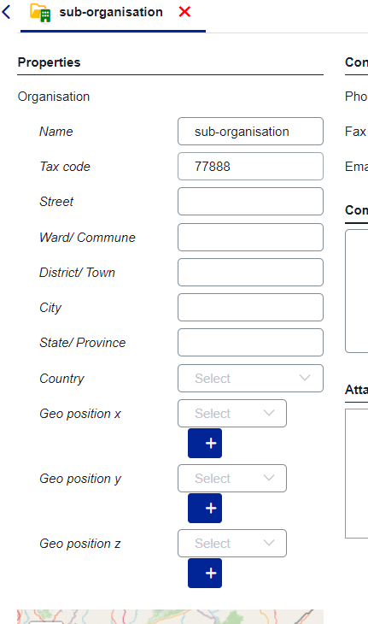
A1 | organisations | sổ ra để chọn thuộc tính
 | subtation
 | voltage level
 | bay
 | asset
 | job
 | test

